List1
Příloha č. 2 - specifikace plnění VZ - čistící, úklidové prostředky, drogistické a jiné zboží ÚKZÚZ Opava, Oddělení majetkové správy, Jaselská 16, Opava, PSČ 746 01
Popis zboží VZ 7/2019 OdMS Opava | obrázek + množství | množství počet | cena za ks bez DPH | cena za ks s DPH | Cena celkem bez DPH | Cena celkem s DPH
1) Papírový ručník bílý, 2 vrstvy, 100% celulóza, 4000 ks v kartonu (krabici). Rozměr 23x24 cm (Harmony) | 20 kartonů (krabic) | 20 | 0.00 | 0.00 | 0.00 | 0.00
2) Houbičky na nádobí, malé, ozměr 8 x 5 x 2,5 cm, 10 ks v balení, různé barvy v balení. | 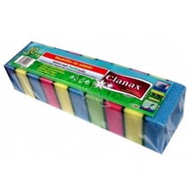 10 balení | 10 | 0.00 | 0.00 | 0.00 | 0.00
3) Toaletní papír EASY luxus, 2vrstvý, 33m návin na roličce, v balení 64 kusů (roliček). Celkem požadováno 1280 ks (roliček) (20 balení po 64 ks = 1280 ks) | 1280 ks | 1280 | 0.00 | 0.00 | 0.00 | 0.00
Celkem |  |  |  |  | 0.00 | 0.00

